总表
附件2
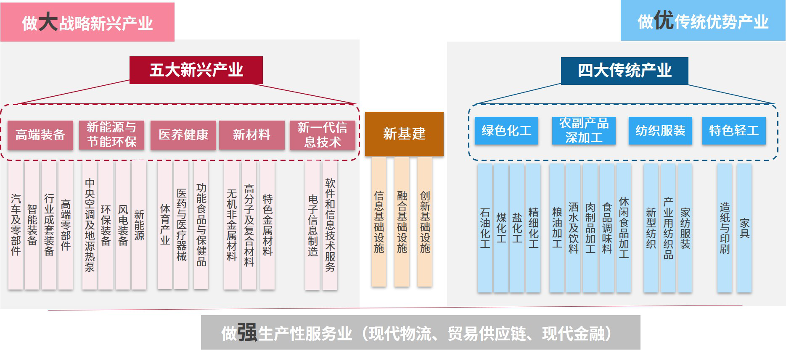
德州经济技术开发区“541”产业体系规上企业表
序号 | 企业名称 | 一级产业（企业地址） | 二级产业 | 备注
1 | 中国移动德州分公司 | 新基建（长河大道126号天元大厦11层） | - | 非规上工业
2 | 中国电信德州分公司 | 新基建（康博南大道288号） | - | 非规上工业
3 | 中国铁塔德州分公司 | 新基建（长河大道66号东海大厦6层） | - | 非规上工业
4 | 德州市元和农业科技开发有限责任公司 | 绿色化工 | 精细化工
5 | 德州昂立达生物技术有限公司 | 绿色化工 | 精细化工
6 | 德州合力佳橡塑制品有限公司 | 绿色化工 | 精细化工
7 | 山东利尔康医疗科技股份有限公司 | *医养健康 绿色化工 | *医药与医疗器械 精细化工
8 | 德州又一村酿酒有限公司 | 农副产品深加工 | 酒水及饮料
9 | 光明乳业(德州)有限公司 | 农副产品深加工 | 酒水及饮料
10 | 椰风集团（德州）食品有限公司 | 农副产品深加工 | 酒水及饮料
11 | 德州乡盛食品有限公司 | 农副产品深加工 | 肉制品加工
12 | 山东德州扒鸡股份有限公司 | 农副产品深加工 | 肉制品加工
13 | 山东德州双汇食品有限公司 | 农副产品深加工 | 肉制品加工
14 | 山东德润新材料科技有限公司 | *纺织服装 新材料 | *产业用纺织品 无机非金属
15 | 德州中合服饰有限公司 | 纺织服装 | 家纺服装
16 | 山东康博实业有限公司 | 纺织服装 | 家纺服装
17 | 德州市嘉俊印刷有限责任公司 | 特色轻工 | 造纸与印刷
18 | 山东德州新华印务有限责任公司 | 特色轻工 | 造纸与印刷
19 | 山东华申包装制品有限公司 | 特色轻工 | 造纸与印刷
20 | 山东将军开元纸业有限公司 | 特色轻工 | 造纸与印刷
21 | 昇兴（山东）包装有限公司 | 特色轻工 | 造纸与印刷
22 | 德州惠众纸业有限公司 | 特色轻工 | 造纸与印刷
23 | 山东金杰机械有限公司 | 高端装备 | 高端零部件
24 | 山东普利森集团有限公司 | 高端装备 | 智能装备
25 | 奥来救援科技有限公司 | 高端装备 | 智能装备
26 | 山东力能工业装备股份有限公司 | 高端装备 | 智能装备
27 | 德州宝鼎液压机械有限公司 | 高端装备 | 行业成套装备
28 | 德州鑫建机械有限公司 | 高端装备 | 行业成套装备
29 | 德州金玉石油机械科技有限公司 | 高端装备 | 行业成套装备
30 | 德州景美石油机械有限公司 | 高端装备 | 行业成套装备
31 | 德州联合石油科技股份有限公司 | 高端装备 | 行业成套装备
32 | 德州隆科石油装备有限公司 | 高端装备 | 行业成套装备
33 | 德州宇力液压有限公司 | 高端装备 | 行业成套装备
34 | 山东聚凯人防工程有限公司 | 高端装备 | 行业成套装备
35 | 德州智能电气设备有限公司 | *高端装备 新一代信息技术 | *行业成套装备 电子信息制造
36 | 德州大陆架石油工程技术有限公司 | 高端装备 | 行业成套装备
37 | 山东奥冠新能源科技有限公司 | *高端装备 新一代信息技术 | *行业成套装备 电子信息制造
38 | 山东迪米特电气有限公司 | *高端装备 新一代信息技术 | *行业成套装备 电子信息制造
39 | 山东新地标铁塔股份有限公司 | 高端装备 | 行业成套装备
40 | 山东兆维铁塔有限公司 | 高端装备 | 行业成套装备
41 | 山东中茂电气设备有限公司 | *高端装备 新一代信息技术 | *行业成套装备 电子信息制造
42 | 德州德工机械有限公司 | 高端装备 | 行业成套装备
43 | 德州海天机电科技有限公司 | 高端装备 | 行业成套装备
44 | 贝莱特空调有限公司 | 新能源与节能环保 | 中央空调及地源热泵
45 | 德州中傲空调设备有限公司 | 新能源与节能环保 | 中央空调及地源热泵
46 | 中大空调集团有限公司 | 新能源与节能环保 | 中央空调及地源热泵
47 | 德州亚太集团有限公司 | *新能源与节能环保 新材料 | *中央空调及地源热泵 高分子及复合材料 风电装备
48 | 山东金光集团有限公司 | *新能源与节能环保 新材料 | *中央空调及地源热泵 高分子及复合材料
49 | 山东凯丰节能科技有限公司 | 新能源与节能环保 | 中央空调及地源热泵
50 | 山东奇威特太阳能科技有限公司 | 新能源与节能环保 | 中央空调及地源热泵
51 | 德州友信空调设备有限公司 | 新能源与节能环保 | 中央空调及地源热泵
52 | 德州亚太集团有限公司 | *新能源与节能环保 新材料 | *中央空调及地源热泵 高分子及复合材料 风电装备
53 | 景津环保股份有限公司 | 新能源与节能环保 | 环保装备
54 | 中大贝莱特压滤机有限公司 | 新能源与节能环保 | 环保装备
55 | 英凯模金属网有限公司 | 新能源与节能环保 | 环保装备
56 | 德州贝诺风力机械设备有限公司 | 新能源与节能环保 | 环保装备
57 | 德州晶达节能技术有限公司 | 新能源与节能环保 | 环保装备
58 | 德州璟泰节能科技有限公司 | 新能源与节能环保 | 环保装备
59 | 山东国信环能集团股份有限公司 | 新能源与节能环保 | 环保装备
60 | 株丕特巴赫复合材料（德州）有限公司 | 新能源与节能环保 | 风电装备
61 | 德州红日新能源科技有限公司 | 新能源与节能环保 | 新能源
62 | 德州皇明太阳能真空管有限公司 | 新能源与节能环保 | 新能源
63 | 德州金亨新能源有限公司 | 新能源与节能环保 | 新能源
64 | 德州市曜晖太阳能有限公司 | 新能源与节能环保 | 新能源
65 | 德州金奈尔新材料科技有限公司 | *新能源与节能环保 新材料 | *新能源 无机非金属
66 | 皇明洁能控股有限公司 | 新能源与节能环保 | 新能源
67 | 皇明太阳能股份有限公司 | *新能源与节能环保 新一代信息技术 | *新能源 电子信息制造
68 | 山东洁阳新能源有限公司 | *新能源与节能环保 新一代信息技术 | *新能源 电子信息制造
69 | 德州盛邦体育产业集团有限公司 | 医养健康 新材料 | 体育产业 高分子及复合材料
70 | 美利达自行车（山东）有限公司 | 医养健康 | 体育产业
71 | 山东康纳斯体育器材有限公司 | 医养健康 | 体育产业
72 | 山东华创融盛展示有限公司 | 医养健康 | 体育产业
73 | 德州德药制药有限公司 | 医养健康 | 医药与医疗器械
74 | 德州雷奥巴赫医疗器械有限公司 | 医养健康 | 医药与医疗器械
75 | 山东海山药业有限公司 | 医养健康 | 医药与医疗器械
76 | 山东利尔康医疗科技股份有限公司 | *医养健康 绿色化工 | *医药与医疗器械 精细化工
77 | 德州瑞康生物科技有限公司 | 医养健康 | 功能食品与保健品
78 | 德州市乐华陶瓷洁具有限公司 | 新材料 | 无机非金属
79 | 德州晶华药用玻璃有限公司 | 新材料 | 无机非金属
80 | 德州瑞百利玻璃砖有限公司 | 新材料 | 无机非金属
81 | 山东晶峰玻璃科技有限公司 | 新材料 | 无机非金属
82 | 山东德润新材料科技有限公司 | *纺织服装 新材料 | *产业用纺织品 无机非金属
83 | 德州金奈尔新材料科技有限公司 | *新能源与节能环保 新材料 | *新能源 无机非金属
84 | 德州科诺复合材料有限公司 | 新材料 | 高分子及复合材料
85 | 德州亚太集团有限公司 | *新能源与节能环保 新材料 | *中央空调及地源热泵 高分子及复合材料 风电装备
86 | 山东鼎晟复合材料科技股份有限公司 | 新材料 | 高分子及复合材料
87 | 山东金中源科技发展有限公司 | 新材料 | 高分子及复合材料
88 | 山东金光复合材料股份有限公司 | 新材料 | 高分子及复合材料
89 | 山东金光集团有限公司 | *新能源与节能环保 新材料 | *中央空调及地源热泵 高分子及复合材料
90 | 山东华业新材料有限公司 | 新材料 | 高分子及复合材料
91 | 温多利遮阳材料（德州）股份有限公司 | 新材料 | 高分子及复合材料
92 | 德州盛邦体育产业集团有限公司 | 医养健康 新材料 | 体育产业 高分子及复合材料
93 | 德州乐瀚焊材有限公司 | 新材料 | 特色金属材料
94 | 德州市特晶钨钼科技有限公司 | 新材料 | 特色金属材料
95 | 山东大西洋绿色特种焊材有限公司 | 新材料 | 特色金属材料
96 | 山东聚力焊接材料有限公司 | 新材料 | 特色金属材料
97 | 山东力群合金材料有限公司 | 新材料 | 特色金属材料
98 | 威讯联合半导体（德州）有限公司 | 新一代信息技术 | 电子信息制造
99 | 德州鲲程电子科技有限公司 | 新一代信息技术 | 电子信息制造
100 | 德州三和电器有限公司 | 新一代信息技术 | 电子信息制造
101 | 山东中茂电气设备有限公司 | *高端装备 新一代信息技术 | *行业成套装备 电子信息制造
102 | 皇明太阳能股份有限公司 | *新能源与节能环保 新一代信息技术 | *新能源 电子信息制造
103 | 德州智能电气设备有限公司 | *高端装备 新一代信息技术 | *行业成套装备 电子信息制造
104 | 山东洁阳新能源有限公司 | *新能源与节能环保 新一代信息技术 | *新能源 电子信息制造
105 | 山东亿昌照明科技有限公司 | 新一代信息技术 | 电子信息制造
106 | 山东奥冠新能源科技有限公司 | *高端装备 新一代信息技术 | *行业成套装备 电子信息制造
107 | 山东迪米特电气有限公司 | *高端装备 新一代信息技术 | *行业成套装备 电子信息制造
108 | 山东博林地理信息有限公司 | 新一代信息技术 | 软件和信息技术服务 | 非规上工业
109 | 德州百仕达地标产业有限公司 | 新一代信息技术 | 软件和信息技术服务 | 非规上工业
110 | 德州鸿联九五信息科技有限公司 | 新一代信息技术 | 软件和信息技术服务 | 非规上工业
111 | 山东精益信息科技有限公司 | 新一代信息技术 | 软件和信息技术服务 | 非规上工业
备注：共有产业链规模以上工业企业91家，非规上工业企业7家，涉及22个产业链，其中11家企业涉及2个产业链,1家企业涉及3个产业链。标注*的为该企业主要归属产业链

